TC-06
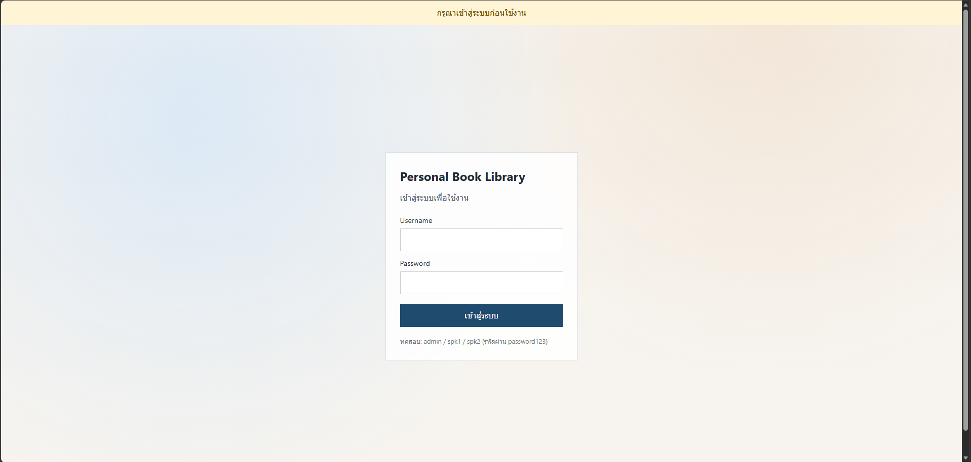
TC ID | Module | UC | Title | Type | Priority | Actor | Precondition | Test Steps | Expected Result | API / Tool | Status | Actual Result | Tester | Last Date Test | Note
TC-06 | Auth | UC-07 | Auth Guard — ไม่มี token | UI | High | Guest | ลบ localStorage token หรือเปิดเว็บครั้งแรก | 1. เปิด Frontend (localhost:5173) 2. ไม่มี token | แสดงข้อความ กรุณาเข้าสู่ระบบก่อนใช้งาน และอยู่หน้า Login | Frontend Auth Guard | Pass | มีกรุณาเข้าสู่ระบบเตือนที่ด้านบน | RAM | 2026-07-28

เข้าครั้งแรก

